TOPページ
サンプルURL
https://gemini.google.com/share/0d7700afb42f

デザイン内容依頼
Bento UI風のサイト作成依頼。
現在のサンプルサイトは黒一色になっているが、全体に見づらいので今どきのデザインは修正してほしい。 |  |  |  |  |  | 「ネット回線比較.com」に修正。ロゴ画像もネット回線比較にふさわしい物を作成
 |  |  |  | クリックでスクロース
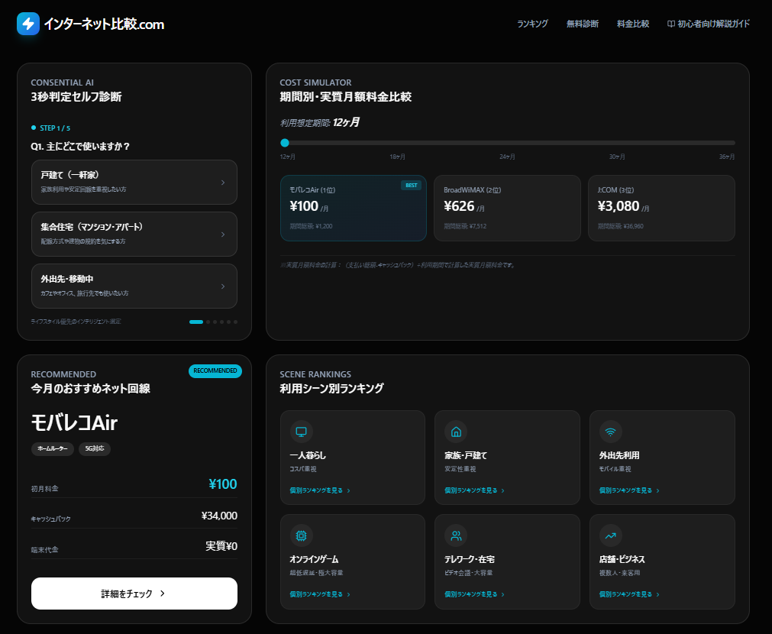
 |  |  |  |  |  |  | 別ページへ遷移
 |  |  |  |  |  |  | ∟別ページライティング「シート：初心者向け解説ガイド」

 |  |  |  |  |  |  | 期間ごとの表示料金は「シート：実質月額表」を参照

 |  |  |  |  |  |  | セルフ診断結果の表示案件条件は「シート：セルフ診断」を参照

 |  |  |  |  |  |  | 各案件のリンクは「シート：リンク先一覧」を参照

 |  |  |  |  |  |  |  | 「個別ランキングを見る」ボタンを押すと各ランキングページへ遷移
 |  |  |  |  |  |  |  | ∟各ページのライティング「一人暮らし」「家族・戸建て」「外出先利用」「オンラインゲーム」「テレワーク・在宅」「店舗・ビジネス」の各シートを参照

 |  |  |  |  |  |  | 各案件のリンクは「シート：リンク先一覧」を参照

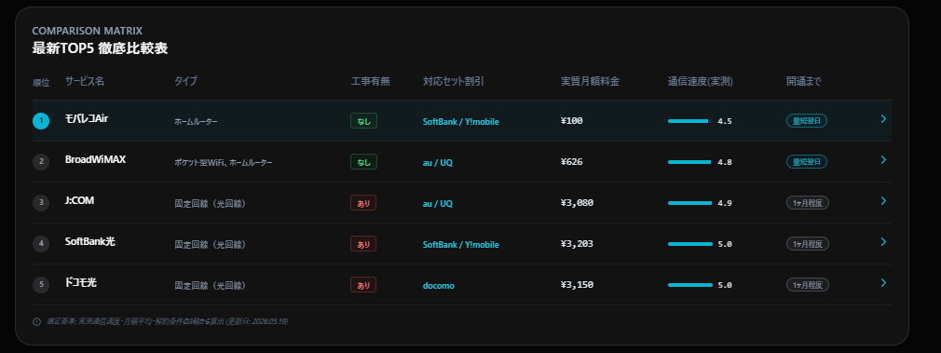

 |  |  |  |  |  |  | 各案件のリンクは「シート：リンク先一覧」を参照

 |  |  |  |  |  |  | 「さらに見る」ボタンを設置し、回線タイプ別比較・ナビゲーション～お急ぎの方はこちらまで非表示にする。

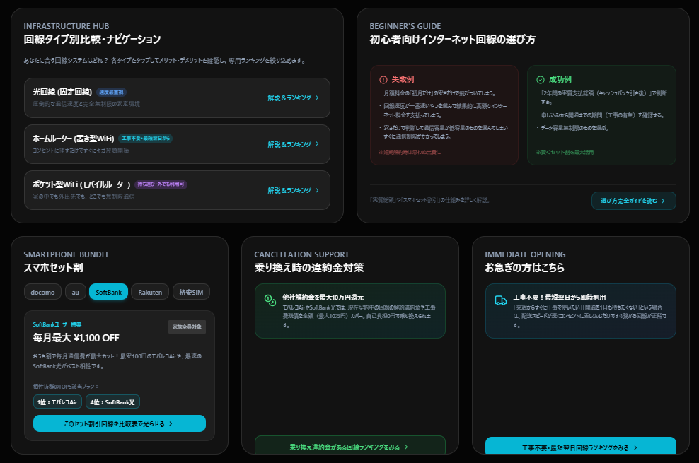

 |  |  |  |  |  |  | 光回線ランキングページに遷移「シート：光回線」を参照

 |  |  |  |  |  |  | ホームルーターランキングページに遷移「シート：ホームルーター」を参照

 |  |  |  |  |  |  | ポケット型WiFiランキングページに遷移「シート：ポケット型WiFi」を参照

 |  |  |  |  |  |  | 別ページへ遷移
 |  |  |  |  |  |  | ∟別ページライティング「シート：初心者向け解説ガイド」

 |  |  |  |  |  |  | 最新TOP5 徹底比較表の対象回線を光らせておすすめをアイコンを表示
 |  |  |  |  |  |  | ∟対応表「シート：スマホ割」を参照

 |  |  |  |  |  |  | 別ページへ遷移
 |  |  |  |  |  |  | ∟乗り換え違約金負担に対応した案件のみが載っているランキングページを作成
 |  |  |  |  |  |  | 「シート：乗り換え」を参照

 |  |  |  |  |  |  | 別ページへ遷移
 |  |  |  |  |  |  | ∟工事不要で即日発送に対応した案件のみが載っているランキングページを作成
 |  |  |  |  |  |  | 「シート：即日発送」を参照

 |  |  |  |  | メールが立ち上がり下記のアドレスに送信できるようにする
 |  |  |  |  | contact@ad-kikoushi.jp

 | リンク先 | https://internet-hikaku.com/lp/ranking/column/ | リンク先 | https://internet-hikaku.com/lp/ranking/company/

セルフ診断
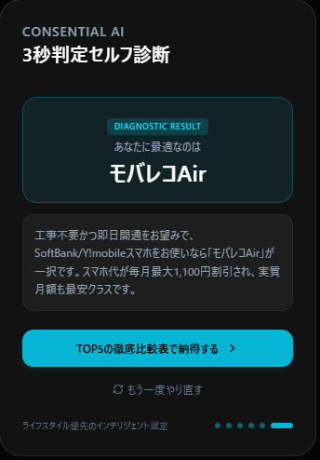
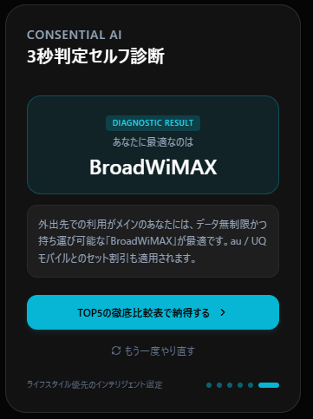
Q1. 主にどこで使いますか？ | Q1の回答のみで結果を分岐される。
 | Q2以下は何を選んでも関係ない。 | モバレコAir結果画面イメージ |  | BroadWiMAX結果画面イメージ |  | これはダミーのデザインなので、TOPページのデザインに合わせてデザイン修正お願いします
戸建て
 | 戸建て、集合住宅
集合住宅 | →モバレコAir

外出先 | 外出先
 | →BroadWiMAX |  |  |  | 商品ロゴ設定。

Q2. 主な利用目的は何ですか？

オンラインゲーム・仕事（大容量）

動画視聴・SNS（標準利用）
 |  |  |  |  | 案件のリンクボタンを設置
ウェブ閲覧・メール |  |  |  |  | ∟リンク先URLは「シート：リンク先一覧」を参照

Q3. いつまでに必要ですか？

今すぐ（最短明日から）

3日～１週間

急いでいない（１ヶ月以内程度）

Q4. お使いのスマホは何ですか？ |  |  | TOPページの「最新TOP5 徹底比較表」にスクロース

SoftBank／Ymobile

au／UQモバイル

docomo

わからない

Q5. 回線タイプにこだわりはありますか？

工事なしが良い

工事しても良い

こだわりなし

